項目精査
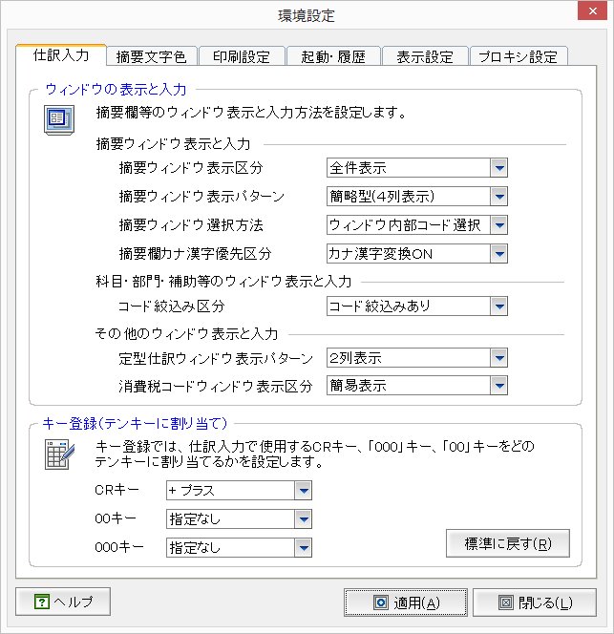
仕訳入力タブ |  |  |  |  | 仕訳帳 |  |  |  | 工事登録 |  |  |  |  | 取引明細連携導入登録 |  |  |  |  | 金融機関登録 |  |  |  |  | 工事完成情報 |  |  |  |  | 担当者登録 |  |  |  |  | 会社基本情報 |  |  |  |  | 科目別補助登録 |  |  |  |  | 固定摘要登録 |  |  |  |  | 銀行・取引先・社員・汎用補助 |  |  |  |  | 部門・セグメント登録 |  |  |  |  | 工事残高 |  |  |  |  | 科目残高 |  |  |  |  | 補助残高 |  |  |  |  | 摘要残高
No | 画面項目名 | 定数名(UserInfo) | UserInfoのItemNo | 備考 | 記帳くんNXで使用 | 記帳くんCloudで使用 | セッションから取得 | 残作業/予想工数(h) | 記帳くんNXで使用 | 記帳くんCloudで使用 | セッションから取得 | 残作業/予想工数(h) |  | 記帳くんNXで使用 | 記帳くんCloudで使用 | セッションから取得 | 残作業/予想工数(h) |  | 記帳くんNXで使用 | 記帳くんCloudで使用 | セッションから取得 | 残作業/予想工数(h) |  | 記帳くんNXで使用 | 記帳くんCloudで使用 | セッションから取得 | 残作業/予想工数(h) |  | 記帳くんNXで使用 | 記帳くんCloudで使用 | セッションから取得 | 残作業/予想工数(h) |  | 記帳くんNXで使用 | 記帳くんCloudで使用 | セッションから取得 | 残作業/予想工数(h) |  | 記帳くんNXで使用 | 記帳くんCloudで使用 | セッションから取得 | 残作業/予想工数(h) |  | 記帳くんNXで使用 | 記帳くんCloudで使用 | セッションから取得 | 残作業/予想工数(h) |  | 記帳くんNXで使用 | 記帳くんCloudで使用 | セッションから取得 | 残作業/予想工数(h) |  | 記帳くんNXで使用 | 記帳くんCloudで使用 | セッションから取得 | 残作業/予想工数(h) |  | 記帳くんNXで使用 | 記帳くんCloudで使用 | セッションから取得 | 残作業/予想工数(h) |  | 記帳くんNXで使用 | 記帳くんCloudで使用 | セッションから取得 | 残作業/予想工数(h) |  | 記帳くんNXで使用 | 記帳くんCloudで使用 | セッションから取得 | 残作業/予想工数(h) |  | 記帳くんNXで使用 | 記帳くんCloudで使用 | セッションから取得 | 残作業/予想工数(h)
1 | 摘要ウィンドウ表示区分 | SummaryWindowDisplayKbn | 1011 |  |  |  |  |  | × | × | × | × | × | × | × | × | × | × | × | × | × | × | × | × | × | × | × | × | × | × | × | × | × |  | × | × | × | × |  | × | × | × | × |  | × | × | × | × |  | × | × | × | × |  | × | × | × | × |  | × | × | × | × |  | × | × | × | × |  | × | × | × | × |  | × | × | × | ×
2 | 摘要ウィンドウ表示パターン | SummaryWindowDisplayPtn | 1012 |  |  |  |  |  | × | × | × | × | × | × | × | × | × | × | × | × | × | × | × | × | × | × | × | × | × | × | × | × | × |  | × | × | × | × |  | × | × | × | × |  | × | × | × | × |  | × | × | × | × |  | × | × | × | × |  | × | × | × | × |  | × | × | × | × |  | × | × | × | × |  | × | × | × | ×
3 | 摘要ウィンドウ選択方法 | SummaryWindowCoiceMethod | 1013 |  |  |  |  |  | × | × | × | × | × | × | × | × | × | × | × | × | × | × | × | × | × | × | × | × | × | × | × | × | × |  | × | × | × | × |  | × | × | × | × |  | × | × | × | × |  | × | × | × | × |  | × | × | × | × |  | × | × | × | × |  | × | × | × | × |  | × | × | × | × |  | × | × | × | ×
4 | 摘要カナ漢字優先区分 | SummaryKanaKanjiKbn | 1014 |  |  |  |  |  | × | × | × | × | × | × | × | × | × | × | × | × | × | × | × | × | × | × | × | × | × | × | × | × | × |  | × | × | × | × |  | × | × | × | × |  | × | × | × | × |  | × | × | × | × |  | × | × | × | × |  | × | × | × | × |  | × | × | × | × |  | × | × | × | × |  | × | × | × | ×
5 | コード絞り込み区分 | 未定義 | 53 |  |  |  |  |  | × | × | × | × | × | × | × | × | × | × | × | × | × | × | × | × | × | × | × | × | × | × | × | × | × |  | × | × | × | × |  | × | × | × | × |  | × | × | × | × |  | × | × | × | × |  | × | × | × | × |  | × | × | × | × |  | × | × | × | × |  | × | × | × | × |  | × | × | × | ×
6 | 定型仕訳ウィンドウ表示パターン | 未定義 | 1021 |  |  |  |  |  | × | × | × | × | × | × | × | × | × | × | × | × | × | × | × | × | × | × | × | × | × | × | × | × | × |  | × | × | × | × |  | × | × | × | × |  | × | × | × | × |  | × | × | × | × |  | × | × | × | × |  | × | × | × | × |  | × | × | × | × |  | × | × | × | × |  | × | × | × | ×
キー登録は、削除項目の為確認不要です。
7 | 消費税コードウィンドウ表示 | TaxCodeWindowDisplayKbn | 1031 |  |  |  |  |  | × | × | × | × | × | × | × | × | × | × | × | × | × | × | × | × | × | × | × | × | × | × | × | × | × |  | × | × | × | × |  | × | × | × | × |  | × | × | × | × |  | × | × | × | × |  | × | × | × | × |  | × | × | × | × |  | × | × | × | × |  | × | × | × | × |  | × | × | × | ×
8 | 製造科目表示区分 | ManufacturingKmkDispKbn | 1041 | 新規追加項目です。 |  |  |  |  | × | × | × | × | × |  | × | × | × | × |  | × | × | × | × |  | × | × | × | × |  | × | × | × | × |  | × | × | × | × |  | × | × | × | × |  | × | × | × | × |  | × | × | × | × |  | × | × | × | × |  | × | × | × | × |  | × | × | × | × |  | × | × | × | × |  | × | × | × | ×

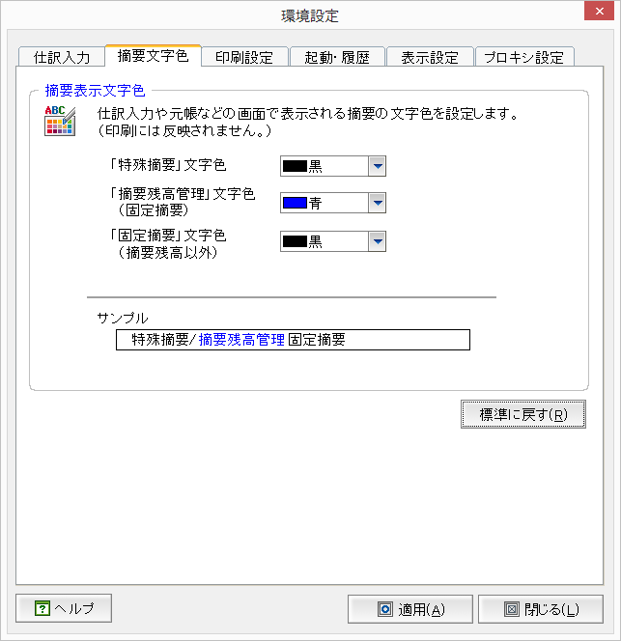
摘要文字色タブ |  |  |  |  | 仕訳帳 |  |  |  | 工事登録 |  |  |  |  | 取引明細連携導入登録 |  |  |  |  | 金融機関登録 |  |  |  |  | 工事完成情報 |  |  |  |  | 担当者登録 |  |  |  |  | 会社基本情報 |  |  |  |  | 科目別補助 |  |  |  |  | 固定摘要登録 |  |  |  |  | 銀行・取引先・社員・汎用補助 |  |  |  |  | 部門・セグメント登録 |  |  |  |  | 工事残高 |  |  |  |  | 科目残高 |  |  |  |  | 補助残高 |  |  |  |  | 補助残高
No | 画面項目名 | 定数名(UserInfo) | UserInfoのItemNo | 備考 | 記帳くんNXで使用 | 記帳くんCloudで使用 | セッションから取得 | 残作業/予想工数(h) | 記帳くんNXで使用 | 記帳くんCloudで使用 | セッションから取得 | 残作業/予想工数(h) |  | 記帳くんNXで使用 | 記帳くんCloudで使用 | セッションから取得 | 残作業/予想工数(h) |  | 記帳くんNXで使用 | 記帳くんCloudで使用 | セッションから取得 | 残作業/予想工数(h) |  | 記帳くんNXで使用 | 記帳くんCloudで使用 | セッションから取得 | 残作業/予想工数(h) |  | 記帳くんNXで使用 | 記帳くんCloudで使用 | セッションから取得 | 残作業/予想工数(h) |  | 記帳くんNXで使用 | 記帳くんCloudで使用 | セッションから取得 | 残作業/予想工数(h) |  | 記帳くんNXで使用 | 記帳くんCloudで使用 | セッションから取得 | 残作業/予想工数(h) |  | 記帳くんNXで使用 | 記帳くんCloudで使用 | セッションから取得 | 残作業/予想工数(h) |  | 記帳くんNXで使用 | 記帳くんCloudで使用 | セッションから取得 | 残作業/予想工数(h) |  | 記帳くんNXで使用 | 記帳くんCloudで使用 | セッションから取得 | 残作業/予想工数(h) |  | 記帳くんNXで使用 | 記帳くんCloudで使用 | セッションから取得 | 残作業/予想工数(h) |  | 記帳くんNXで使用 | 記帳くんCloudで使用 | セッションから取得 | 残作業/予想工数(h) |  | 記帳くんNXで使用 | 記帳くんCloudで使用 | セッションから取得 | 残作業/予想工数(h) |  | 記帳くんNXで使用 | 記帳くんCloudで使用 | セッションから取得 | 残作業/予想工数(h)
1 | 特殊摘要文字色 | SpeSummaryDisplayColor | 13 |  |  |  |  |  | × | × | × | × |  | × | × | × | × | × | × | × | × | × | × | × | × | × | × | × | × | × | × | × | × |  | × | × | × | × |  | × | × | × | × |  | × | × | × | × |  | × | × | × | × |  | × | × | × | × |  | × | × | × | × |  | × | × | × | × |  | × | × | × | × |  | × | × | × | ×
2 | 摘要残高管理文字色 | SummaryWindowDisplayPtn | 1012 |  |  |  |  |  | × | × | × | × |  | × | × | × | × | × | × | × | × | × | × | × | × | × | × | × | × | × | × | × | × |  | × | × | × | × |  | × | × | × | × |  | × | × | × | × |  | × | × | × | × |  | × | × | × | × |  | × | × | × | × |  | × | × | × | × |  | × | × | × | × |  | × | × | × | ×
3 | 固定摘要文字色 | FixingSummaryDisplayColor | 1013 |  |  |  |  |  | × | × | × | × |  | × | × | × | × | × | × | × | × | × | × | × | × | × | × | × | × | × | × | × | × |  | × | × | × | × |  | × | × | × | × |  | × | × | × | × |  | × | × | × | × |  | × | × | × | × |  | × | × | × | × |  | × | × | × | × |  | × | × | × | × |  | × | × | × | ×

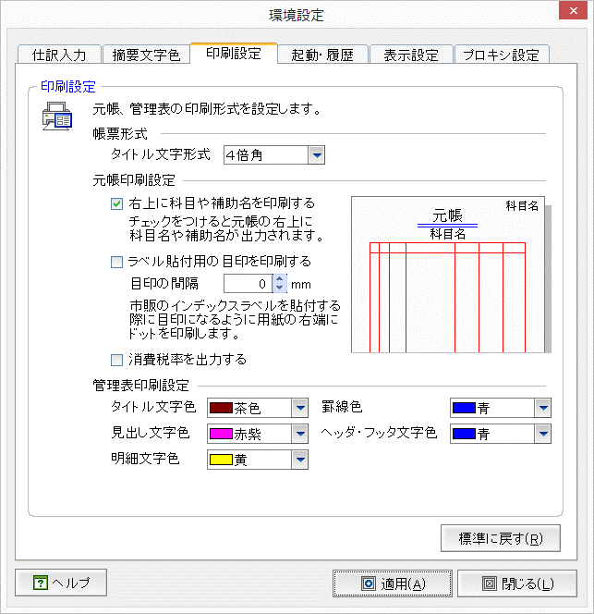
印刷設定タブ |  |  |  |  | 仕訳帳 |  |  |  | 工事登録 |  |  |  |  | 取引明細連携導入登録 |  |  |  |  | 金融機関登録 |  |  |  |  | 工事完成情報 |  |  |  |  | 担当者登録 |  |  |  |  | 会社基本情報 |  |  |  |  | 科目別補助 |  |  |  |  | 固定摘要登録 |  |  |  |  | 銀行・取引先・社員・汎用補助 |  |  |  |  | 部門・セグメント登録 |  |  |  |  | 工事残高 |  |  |  |  | 科目残高 |  |  |  |  | 補助残高 |  |  |  |  | 補助残高
No | 画面項目名 | 定数名(UserInfo) | UserInfoのItemNo | 備考 | 記帳くんNXで使用 | 記帳くんCloudで使用 | セッションから取得 | 残作業/予想工数(h) | 記帳くんNXで使用 | 記帳くんCloudで使用 | セッションから取得 | 残作業/予想工数(h) |  | 記帳くんNXで使用 | 記帳くんCloudで使用 | セッションから取得 | 残作業/予想工数(h) |  | 記帳くんNXで使用 | 記帳くんCloudで使用 | セッションから取得 | 残作業/予想工数(h) |  | 記帳くんNXで使用 | 記帳くんCloudで使用 | セッションから取得 | 残作業/予想工数(h) |  | 記帳くんNXで使用 | 記帳くんCloudで使用 | セッションから取得 | 残作業/予想工数(h) |  | 記帳くんNXで使用 | 記帳くんCloudで使用 | セッションから取得 | 残作業/予想工数(h) |  | 記帳くんNXで使用 | 記帳くんCloudで使用 | セッションから取得 | 残作業/予想工数(h) |  | 記帳くんNXで使用 | 記帳くんCloudで使用 | セッションから取得 | 残作業/予想工数(h) |  | 記帳くんNXで使用 | 記帳くんCloudで使用 | セッションから取得 | 残作業/予想工数(h) |  | 記帳くんNXで使用 | 記帳くんCloudで使用 | セッションから取得 | 残作業/予想工数(h) |  | 記帳くんNXで使用 | 記帳くんCloudで使用 | セッションから取得 | 残作業/予想工数(h) |  | 記帳くんNXで使用 | 記帳くんCloudで使用 | セッションから取得 | 残作業/予想工数(h) |  | 記帳くんNXで使用 | 記帳くんCloudで使用 | セッションから取得 | 残作業/予想工数(h) |  | 記帳くんNXで使用 | 記帳くんCloudで使用 | セッションから取得 | 残作業/予想工数(h)
1 | 右上に科目や補助名を印刷する | 未定義 | 34 |  |  |  |  |  | × | × | × | × |  | × | × | × | × | × | × | × | × | × | × | × | × | × | × | × | × | × | × | × | × |  | × | × | × | × |  | × | × | × | × |  | × | × | × | × |  | × | × | × | × |  | × | × | × | × |  | × | × | × | × |  | × | × | × | × |  | × | × | × | × |  | × | × | × | ×
2 | 消費税率を出力する | TaxRateOutputKbn | 42 |  |  |  |  |  | × | × | × | × |  | × | × | × | × | × | × | × | × | × | × | × | × | × | × | × | × | × | × | × | × |  | × | × | × | × |  | × | × | × | × |  | × | × | × | × |  | × | × | × | × |  | × | × | × | × |  | × | × | × | × |  | × | × | × | × |  | × | × | × | × |  | × | × | × | ×
ActiveReportで対応不可の為削除
3 | 管理表タイトル文字色 | ReportTitleColor | 505 |  |  |  |  |  | × | × | × | × |  | × | × | × | × | × | × | × | × | × | × | × | × | × | × | × | × | × | × | × | × |  | × | × | × | × |  | × | × | × | × |  | × | × | × | × |  | × | × | × | × |  | × | × | × | × |  | × | × | × | × |  | × | × | × | × |  | × | × | × | × |  | × | × | × | ×
4 | 管理表罫線色 | ReportLineColor | 503 |  |  |  |  |  | × | × | × | × |  | × | × | × | × | × | × | × | × | × | × | × | × | × | × | × | × | × | × | × | × |  | × | × | × | × |  | × | × | × | × |  | ○ | × | ○ | 1 |  | × | × | × | × |  | × | × | × | × |  | ○ 明細最下部の罫線 | × | ○ | 1 |  | ○ 明細最下部の罫線 | × | ○ | 1 |  | ○ 明細最下部の罫線 | × | ○ | 1 |  | ○ 明細最下部の罫線 | × | ○ | 1
ActiveReportで対応不可の為削除
5 | 管理表見出し文字色 | ReportHeadingColor | 501 |  |  |  |  |  | × | × | × | × |  | × | × | × | × | × | × | × | × | × | × | × | × | × | × | × | × | × | × | × | × |  | × | × | × | × |  | × | × | × | × |  | × | × | × | × |  | × | × | × | × |  | × | × | × | × |  | × | × | × | × |  | × | × | × | × |  | × | × | × | × |  | × | × | × | ×
6 | 管理表ヘッダフッタ文字色 | ReportHeaderFooterColor | 504 |  |  |  |  |  | × | × | × | × |  | × | × | × | × | × | × | × | × | × | × | × | × | × | × | × | × | × | × | × | × |  | × | × | × | × |  | × | × | × | × |  | × | × | × | × |  | × | × | × | × |  | × | × | × | × |  | × | × | × | × |  | × | × | × | × |  | × | × | × | × |  | × | × | × | ×
7 | 管理表明細文字色 | ReportDetailColor | 502 |  |  |  |  |  | × | × | × | × |  | × | × | × | × | × | × | × | × | × | × | × | × | × | × | × | × | × | × | × | × |  | × | × | × | × |  | × | × | × | × |  | × | × | × | × |  | × | × | × | × |  | × | × | × | × |  | × | × | × | × |  | × | × | × | × |  | × | × | × | × |  | × | × | × | ×

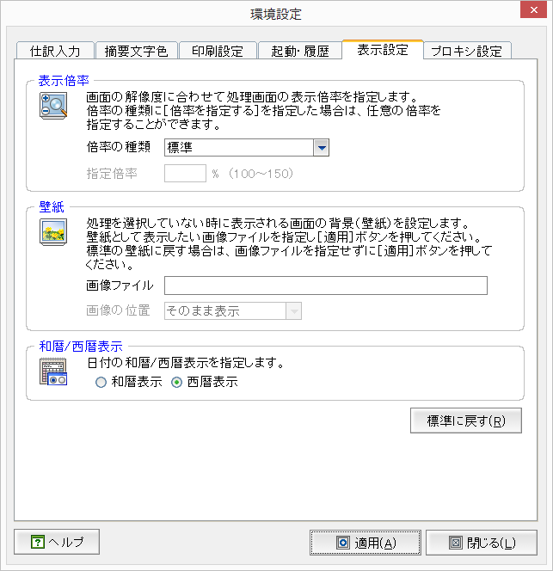
不要項目
表示設定タブ |  |  |  |  | 仕訳帳 |  |  |  | 工事登録 |  |  |  |  | 取引明細連携導入登録 |  |  |  |  | 金融機関登録 |  |  |  |  | 工事完成情報 |  |  |  |  | 担当者登録 |  |  |  |  | 会社基本情報 |  |  |  |  | 科目別補助 |  |  |  |  | 固定摘要登録 |  |  |  |  | 銀行・取引先・社員・汎用補助 |  |  |  |  | 部門・セグメント登録 |  |  |  |  | 工事残高 |  |  |  |  | 科目残高 |  |  |  |  | 補助残高 |  |  |  |  | 補助残高
No | 画面項目名 | 定数名(UserInfo) | UserInfoのItemNo | 備考 | 記帳くんNXで使用 | 記帳くんCloudで使用 | セッションから取得 | 残作業/予想工数(h) | 記帳くんNXで使用 | 記帳くんCloudで使用 | セッションから取得 | 残作業/予想工数(h) |  | 記帳くんNXで使用 | 記帳くんCloudで使用 | セッションから取得 | 残作業/予想工数(h) |  | 記帳くんNXで使用 | 記帳くんCloudで使用 | セッションから取得 | 残作業/予想工数(h) |  | 記帳くんNXで使用 | 記帳くんCloudで使用 | セッションから取得 | 残作業/予想工数(h) |  | 記帳くんNXで使用 | 記帳くんCloudで使用 | セッションから取得 | 残作業/予想工数(h) |  | 記帳くんNXで使用 | 記帳くんCloudで使用 | セッションから取得 | 残作業/予想工数(h) |  | 記帳くんNXで使用 | 記帳くんCloudで使用 | セッションから取得 | 残作業/予想工数(h) |  | 記帳くんNXで使用 | 記帳くんCloudで使用 | セッションから取得 | 残作業/予想工数(h) |  | 記帳くんNXで使用 | 記帳くんCloudで使用 | セッションから取得 | 残作業/予想工数(h) |  | 記帳くんNXで使用 | 記帳くんCloudで使用 | セッションから取得 | 残作業/予想工数(h) |  | 記帳くんNXで使用 | 記帳くんCloudで使用 | セッションから取得 | 残作業/予想工数(h) |  | 記帳くんNXで使用 | 記帳くんCloudで使用 | セッションから取得 | 残作業/予想工数(h) |  | 記帳くんNXで使用 | 記帳くんCloudで使用 | セッションから取得 | 残作業/予想工数(h) |  | 記帳くんNXで使用 | 記帳くんCloudで使用 | セッションから取得 | 残作業/予想工数(h)
1 | 西暦和暦区分 | CalendarKbn | 1051 |  |  |  |  |  | △ | ○ | ○ | × |  | × | × | × | × | × | × | × | × | × | × | × YearKbn使用 | ○ | ○ | × | × | × | × | × | × | × |  | ○ | ○ | × | × |  | ○ | ○ | × | × |  | ○ | ○ | × | × |  | ○ | ○ | × | × |  | ○ | ○ | × | × |  | × | × | × | × |  | ○ | ○ | × | × |  | ○ | ○ | × | × |  | ○ | ○ | × | ×
2
3
4
5
6
7

